关系图
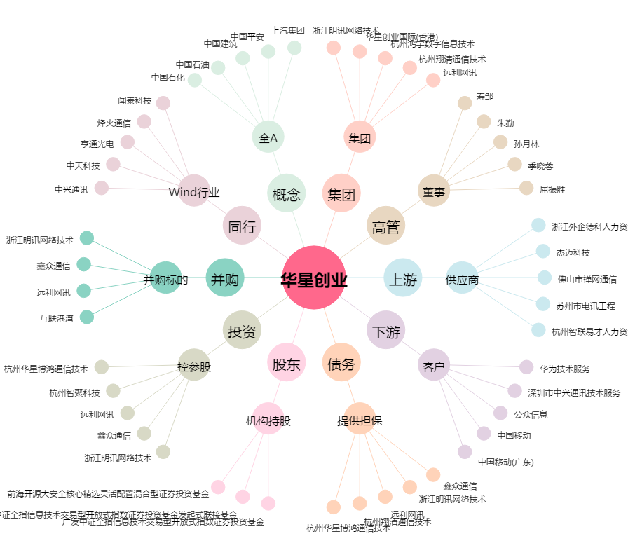
华星创业[300025.SZ] - 关系概览图

